Hoja 1
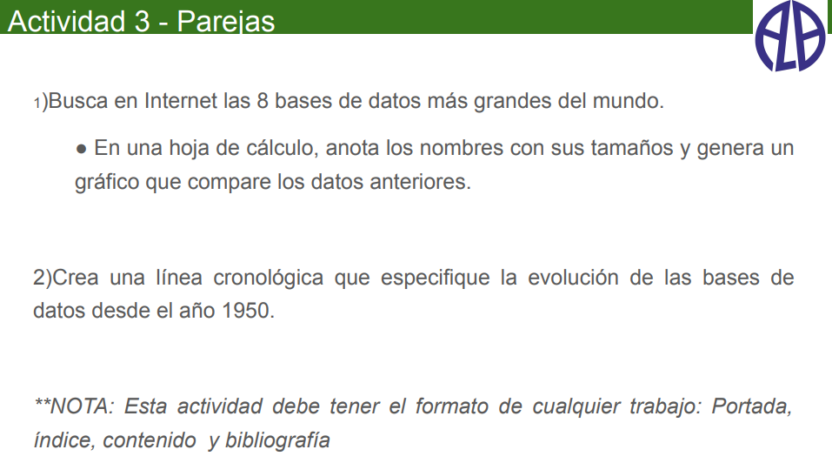

ACTIVIDAD 3

 | Daniel Ojeda Martel

Tamaño (petabyte) frente a Bases de datos
1º Busca en internet las 8 bases de datos más grandes del mundo

Bases de datos | Tamaño (petabyte)
AT&T | 82
Google | 15
Sprint | 14
LexisNexis | 8
Youtube | 7
Amazon | 5
World Data Centre for Climate | 5
Facebook | 5

2º Crea una linea cronológica que especifique la evolución de las bases de datos desde 1950

Bibliografía
Historia de la informática | Historia de las Bases de Datos – Historia de la Informática (upv.es)
Time graphics | https://time.graphics/es/
Enlace al cronograma | New timeline - Timeline

